Übersicht
Bevor zu startest: 1) Lade den Plan auf deinen PC oder kopiere ihn in deine private Drive-Ablage (eine Bearbeitung dieses Dokuments ist nicht möglich!) 2) In der Übersicht unten findest du deine Trainingszonen 3) Trag dein Alter in die dafür vorgesehene Zelle ein. Deine Intensitätsbereiche werden automatisch berechnet. 4) Die einzelnen Einheiten findest du in den folgenden Tabs W1-4 & 5-8 5) Die Stabi- und Krafteinheiten sind verlinkt Viel Spaß beim Training! Gerne kannst du uns als Dankeschön einen virtuellen Kaffee per PayPal an @berghasen schicken. 🙌☕
 |  |  |  |  |  | Buchtipp: Fit für die Berge Hol dir das Trainingsprogramm, mit dem du jeden Gipfel erklimmst! Sport macht nirgends mehr Spaß als in den Bergen – doch um erfolgreich und verletzungsfrei anzukommen, brauchst du die richtige Vorbereitung. Mein Buch liefert dir das Trainings- programm und Fachwissen dafür. HIER BESTELLEN!

Umfang nach Intensität

Fokus Athletik | Stabiblock Rumpf & Beinachse |  | Kraftblock (Beine & Rumpf)
Woche | Woche 1-4 (Aktivierung & Basis) |  | Woche 5-8 (Aufbau)
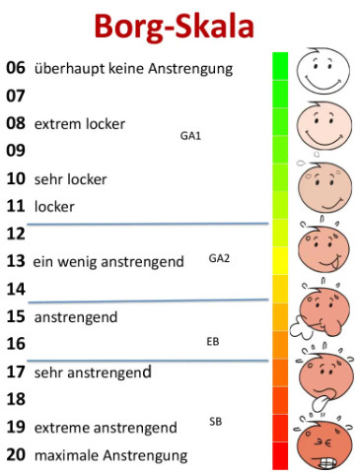
 | Trainingszonen | % der maximalen Herzfrequenz (HFmax) | HF untere Grenze | HF obere Grenze | BORG Gefühlte Anstrengung während des Trainings
 | 1) Regeneration | < 60 % | 92.5 | 111 | 06-08
 | 2) Grundlage (GA1) | 60-75 % | 111 | 139 | 09-11
 | 3) GA2 (Schwelle) | 75-85 % | 139 | 157 | 12-14
 | 4) Enwicklungsbereich | 85-95 % | 157 | 176 | 15-17
 | 5) Spitzenbereich | > 95 % | 176 | 185 | 18-20
 | HFmax geschätzt | 185
 | Dein Alter: | 35

 | 8-Wochen-Vorbereitungsplan fürs Wandern |  |  |  |  | Der Plan macht dir Spaß und du willst Danke sagen? Viele Stunden unendgeltliche Arbeit investiere ich in die Erstellung solcher Trainingspläne und meiner Magazin- Artikel. Deshalb freue ich mich über deine Unterstützung. Gerne in Form eines virtuellen Kaffees via PayPal. 🙃☕ HIER SPENDEN! @berghsen
 | Für wen sich dieser Plan eignet | Dieser Plan eignet sich für alle, die sich vor dem Sommer auf das Wandern und Bergsteigen vorbereiten wollen. Der Plan ist sowohl für Einsteiger als auch für Fortgeschrittene geeignet und es ist keine Vorerfahrung nötig. Um den Plan durchzuführen, musst du auch nicht zwingend in den Bergen leben. Die meisten Ausdauereinheiten kannst du laufend oder mit dem Rad absolvieren. Der ideale Startzeitpunkt für diesen Trainingsplan ist 2 Monate vor der Wandersaison.
 | Ziele des Trainingsplans | ▪︎ Aufbau einer guten Grundlagenausdauerleistungsfähigkeit für die Wandersaison ▪︎ Erarbeiten einer soliden Rumpfstabilität und Beinachsenstabilität ▪︎ Aufbau eines guten Kraftniveaus mit allgemeinen und speziellen Bein- und Rumpfübungen ▪︎ Prävention von klassischen Beschwerden wie Knie- und Rückenschmerzen

 | Inhalte des Trainingsplans | ▪︎ 2-3 Ausdauereinheiten pro Woche ▪︎ 2 Stabilisierungs- oder Krafteinheiten pro Woche ▪︎ Der Plan ist nach dem 2:1-Prinzip aufgebaut. Du führst abwechselnd 2 Belastungswochen (gelb und rot markiert), gefolgt von einer Erholungswoche (blau markiert) durch. Um den Wechsel aus Belastung und Erholung beizubehalten, solltest du die Wochen untereinander nicht verschieben. Einzelne Einheiten innerhalb einer Woche kannst du so legen, dass sie zeitlich für dich gut umsetzbar sind.
 | Anweisungen für das Ausdauer- und Krafttraining | ▪︎ Bleib beim Ausdauertraining im vorgegebenen Pulsbereich. Wird der Puls zu hoch, reduziere die Geschwindigkeit/Intensität. ▪︎ Lege nach der längsten Ausdauereinheit einen Pausetag ein. ▪︎ Beim Krafttraining genügt in den ersten 4 Wochen das eigene Körpergewicht (Kraftausdauertraining). Danach wählst du das Zusatzgewicht so, dass du die vorgegebenen Wiederholungen gerade noch schaffst ➞ siehe Anweisung in den verlinkten Trainings-Artikeln. ▪︎ Wärme dich vor dem Krafttraining gut auf. ▪︎ Versuche etwa 48 Stunden Pause zwischen den Kraft- und Stabilisierungseinheiten einzuhalten. Ausdauertraining ist aber möglich.

